会社間取引機能スコープ
会社間取引（顧客・仕入先の設定）

すべての発注書
すべての販売注文

発注
受注

入荷
出荷

請求
請求

請求仕訳帳
すべての自由書式の請求書

会社間会計（GLのみ）
一般仕訳帳

パラメータ設定
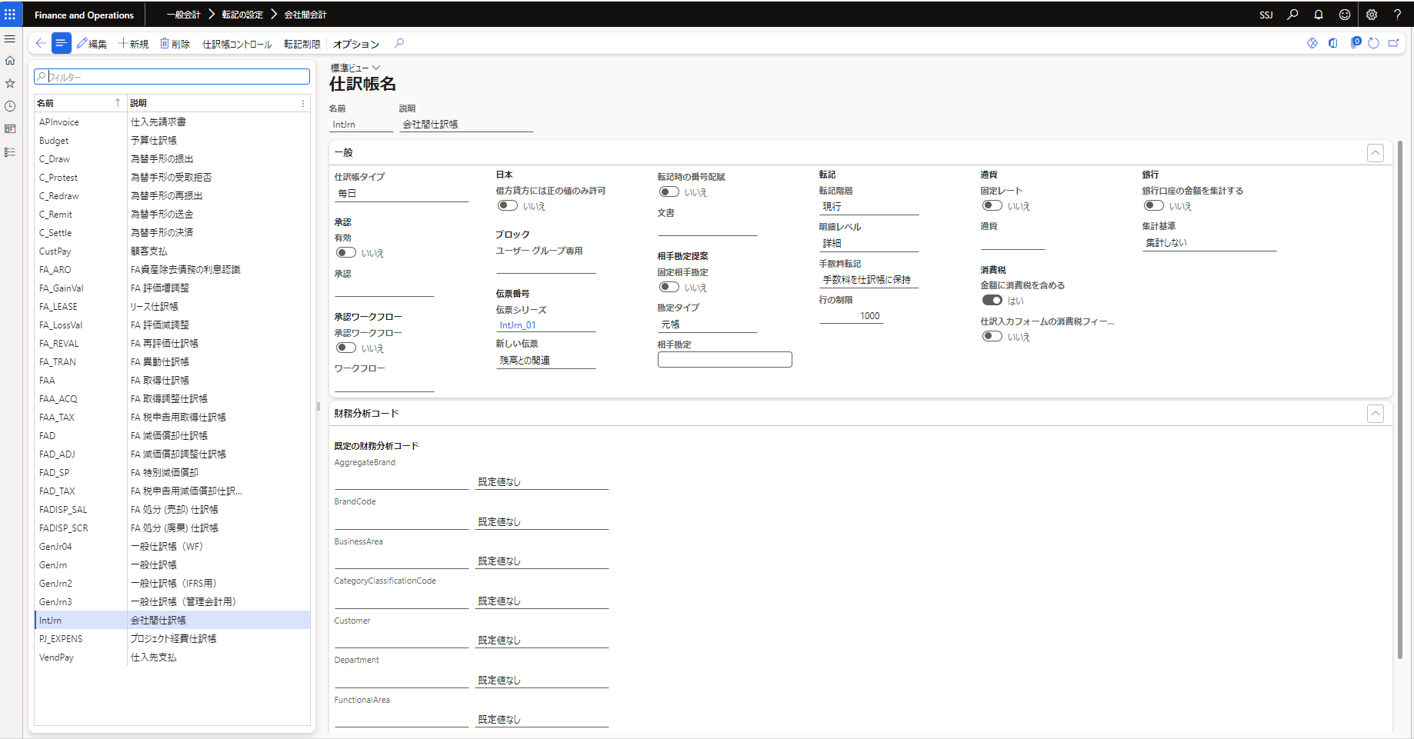
■会社間会計 会社間の勘定設定

 | 【参考】デモ法人の設定内容
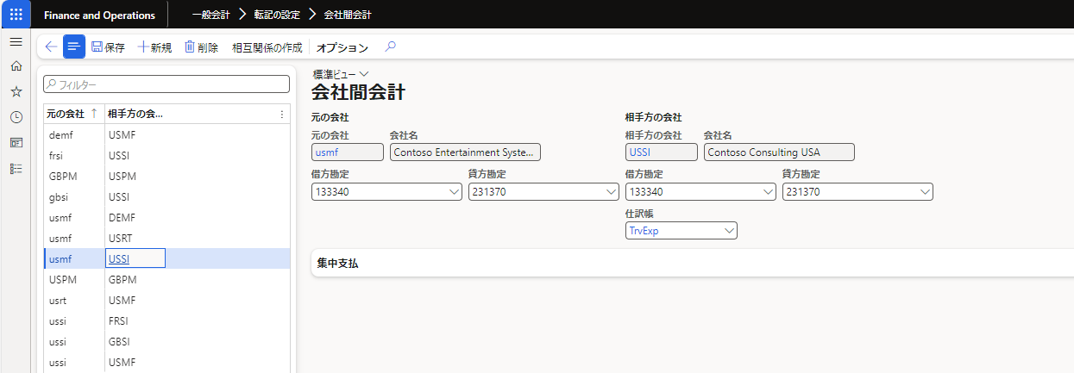

 |  | USMF |  |  |  | USRT
 |  | 133340 | Intercompany Receivable - USMF/USSI | 231370 | Intercompany Payable - USMF/USSI | 133340 | Intercompany Receivable - USMF/USSI | 231370 | Intercompany Payable - USMF/USSI

 | サンスター

 |  | SSJ |  |  |  | SEJ
 |  | 1150140 | 立替金（経費） | 2070102 | 未払金（経理） | 1150140 | 立替金（経費） | 2070102 | 未払金（経理）

 |  |  | 会社間会計用の仕訳帳

デモ
現状登録している仕訳
 | ①立替金 / 消込費用
 | ②費用 / 未払金
 | ③当座 / 立替金

 | 以下仕訳登録イメージでデモを実施

 | SSJ |  |  |  | SEJ |  |  |  | ※青色は会社間会計で設定した勘定科目
 | ① | 立替金 | / | 費用（SSJ） |  |  |  |  | ※SEJ側は会社間会計機能で自動作成
 | ② | 費用（SEJ） | / | 未払金 |  | 費用 | / | 未払金 | ※③はSEJからの入金後に一般仕訳帳で登録想定

 |  | 転記後 SSJ

説明欄：自動で引き継がれて設定される
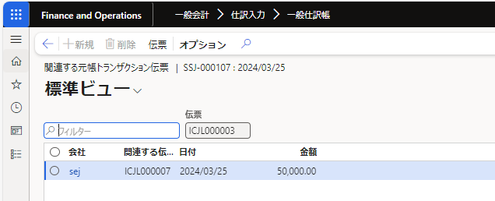

財務分析コード：自動で引き継がれて設定される

 |  | 転記後 SEJ

説明欄：自動で引き継がれて設定される

財務分析コード：自動で引き継がれて設定される

